No.1
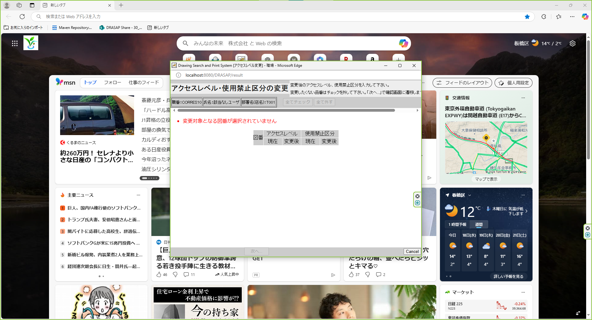

画面一杯に配置されることなく、モニターの中央部に、画面要素に応じた適度なサイズで表示される

